1.设备结构
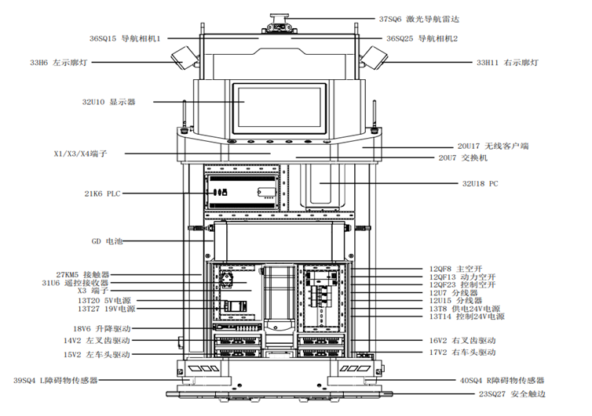
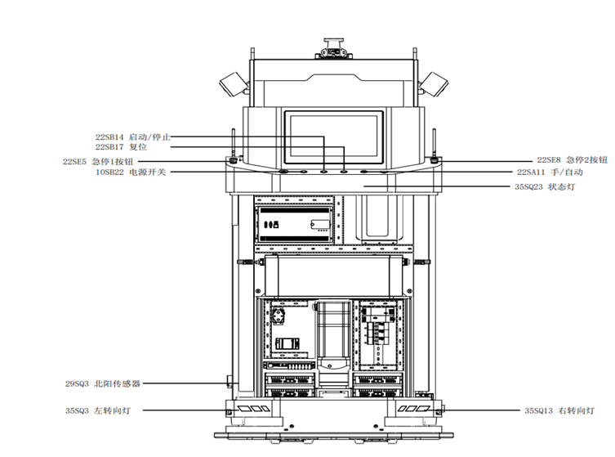
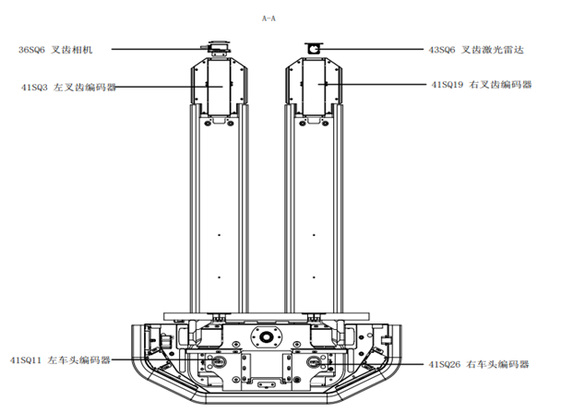
设备结构

车体结构说明
1.本车下位PLC只负责信号转接功能，所有控制均由PC完成。 2.车体需运动控制部分：车体整体前进，后退，转向；叉齿上升，下降；叉齿伸出，缩回；叉齿前倾，后倾（即上挑下挑）； 3.车体运动控制说明：车头方向为车体前进方向，车体整体的控制通过CAN总线控制原车控制器来完成，叉齿的相关动作控制通过IO信号来完成。 4.车体需控制IO输出部分：三色灯，叉齿动作，左右转向灯，障碍物雷达检测区域选择，充电电极接通控制，主继电器； 5.车体外置编码器说明：拉绳编码器测叉齿上升高度，转向编码器测车头转向角度； 6.传感器说明：左右叉齿各一个漫反射光电检测障碍物，叉齿伸出缩回各一个极限开关，安全触边开关，货物检测开关，车头一个障碍物雷达； 7.手自动模式说明；手动模式时，通过车体上的按钮硬回路控制车体和叉齿，与PC无关，自动模式时，通过PC控制车体和叉齿；

